Hoja1
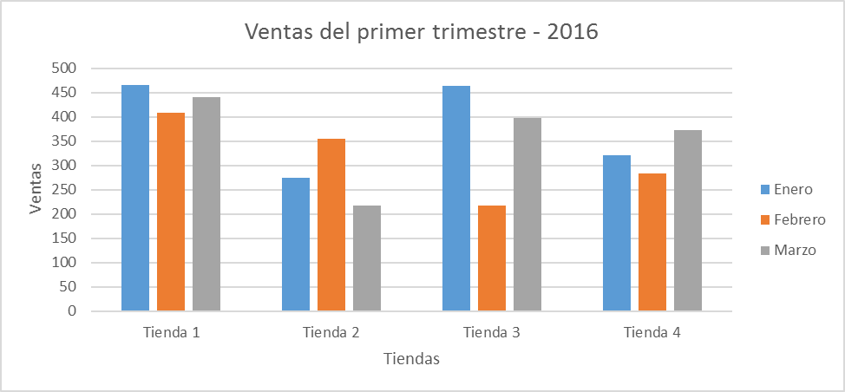
 | Enero | Febrero | Marzo
Tienda 1 | 800 | 408 | 440
Tienda 2 | 275 | 354 | 217
Tienda 3 | 463 | 218 | 397
Tienda 4 | 321 | 283 | 372

Hoja2
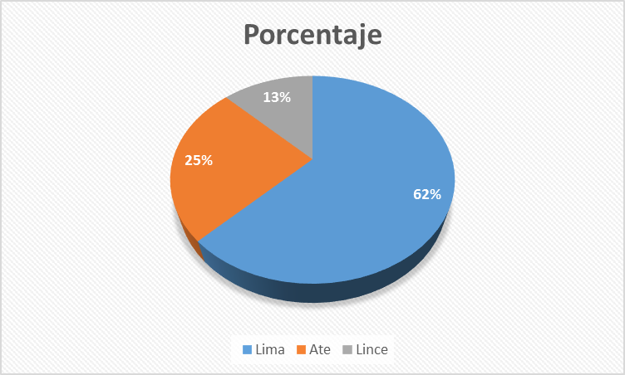
Distrito | Porcentaje
Lima | 250
Ate | 100
Lince | 50

Hoja3

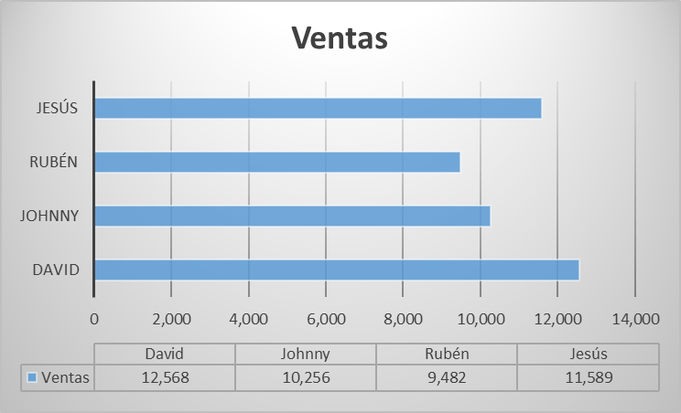
Vendedor | Ventas
David | 12,568
Johnny | 10,256
Rubén | 9,482
Jesús | 11,589

Hoja4
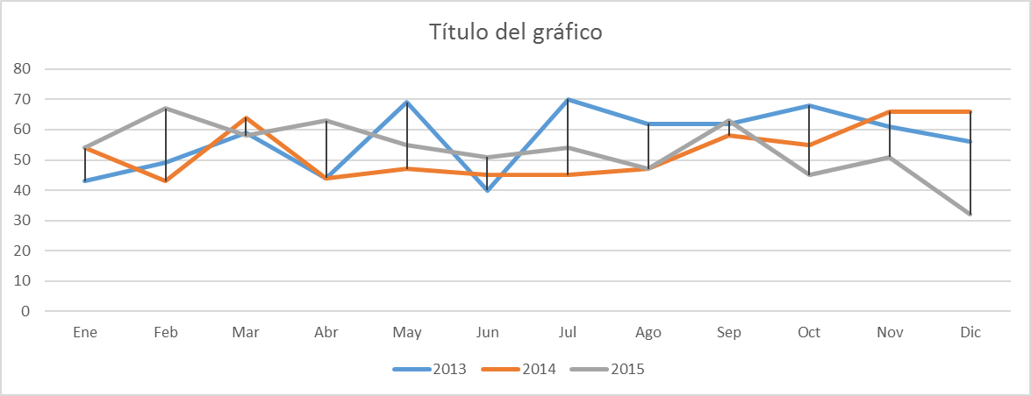
 | Ene | Feb | Mar | Abr | May | Jun | Jul | Ago | Sep | Oct | Nov | Dic
2013 | 43 | 49 | 59 | 44 | 69 | 40 | 70 | 62 | 62 | 68 | 61 | 56
2014 | 54 | 43 | 64 | 44 | 47 | 45 | 45 | 47 | 58 | 55 | 66 | 66
2015 | 54 | 67 | 58 | 63 | 55 | 51 | 54 | 47 | 63 | 45 | 51 | 32

Hoja5
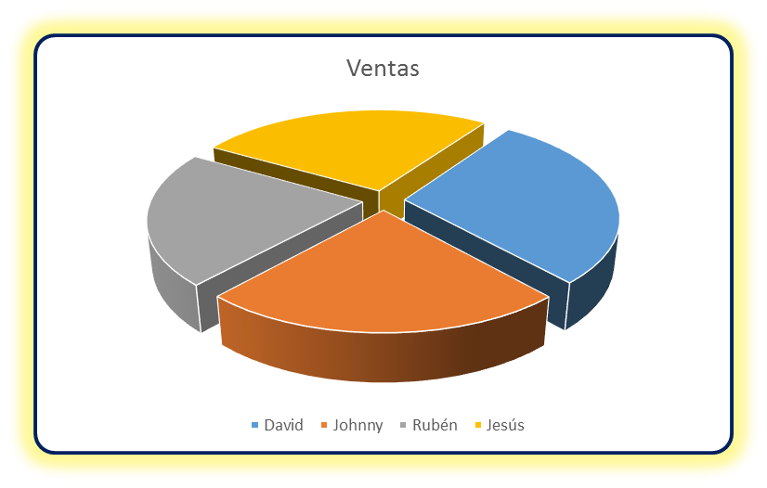
Vendedor | Ventas
David | 12,568
Johnny | 10,256
Rubén | 9,482
Jesús | 11,589

Hoja6
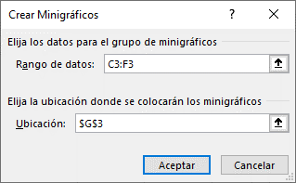
Producto | Enero | Febrero | Marzo | Abril | Proyección
Producto A | 3,075 | 2,496 | 1,568 | 1,356
Producto B | 3,434 | 4,962 | 3,816 | 4,896
Producto C | 3,868 | 2,461 | 3,466 | 3,486
Producto D | 4,302 | 2,005 | 3,122 | 2,056
Producto E | 4,736 | 5,002 | 2,763 | 1,896
Producto F | 5,175 | 5,620 | 2,456 | 2,569

Hoja8
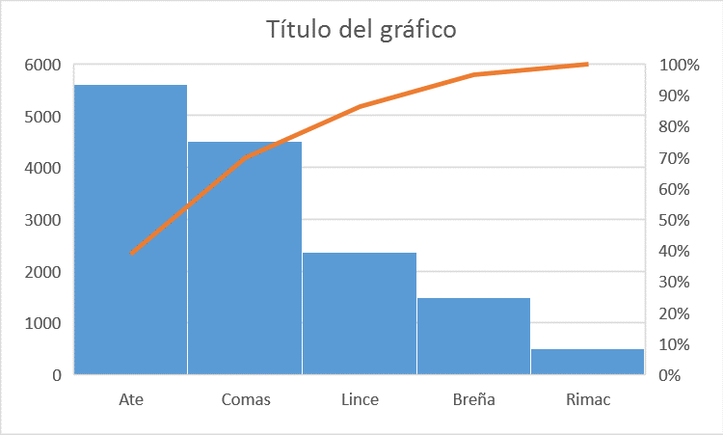
Ventas 2016

Vendedor: Pedro Vigilio Poma

Zona | Unidades
Ate | 5612 | 39%
Comas | 4500 | 31% | 70%
Lince | 2360 | 16% | 86%
Breña | 1500 | 10% | 97%
Rimac | 500 | 3% | 100%

Hoja9
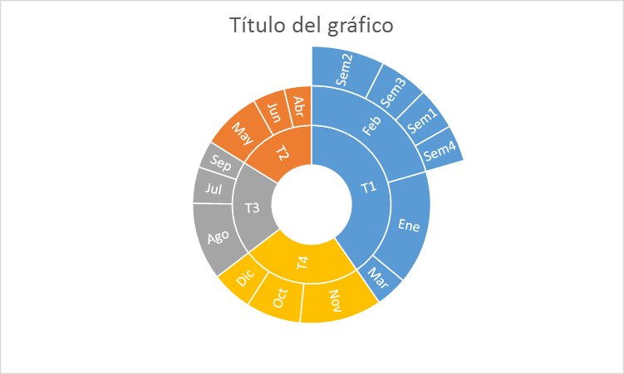
Ventas en miles de dólares

Trimestre | Mes | Semana | Ventas
T1 | Ene |  | 25
 | Feb | Sem1 | 7
 |  | Sem2 | 12
 |  | Sem3 | 8
 |  | Sem4 | 6
 | Mar |  | 7
T2 | Abr |  | 6
 | May |  | 13
 | Jun |  | 7
T3 | Jul |  | 8
 | Ago |  | 17
 | Sep |  | 6
T4 | Oct |  | 12
 | Nov |  | 18
 | Dic |  | 9

Hoja10
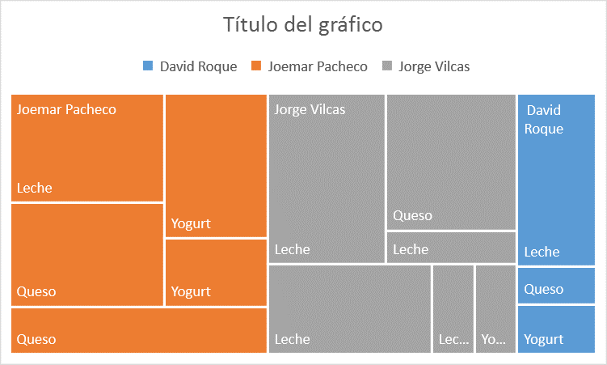
Vendedor | Marca | Producto | Cantidad | Precio
David Roque | Gloria | Yogurt | 95 | $4.80
David Roque | Nestle | Leche | 329 | $4.80
David Roque | Nestle | Queso | 71 | $7.00
Joemar Pacheco | Gloria | Yogurt | 358 | $4.80
Joemar Pacheco | Gloria | Yogurt | 169 | $4.80
Joemar Pacheco | Laive | Leche | 405 | $5.90
Joemar Pacheco | Laive | Queso | 386 | $6.90
Joemar Pacheco | Nestle | Queso | 294 | $7.00
Jorge Vilcas | Gloria | Leche | 93 | $6.20
Jorge Vilcas | Gloria | Yogurt | 92 | $4.80
Jorge Vilcas | Laive | Leche | 484 | $5.90
Jorge Vilcas | Laive | Leche | 105 | $5.90
Jorge Vilcas | Laive | Queso | 431 | $6.90
Jorge Vilcas | Nestle | Leche | 355 | $4.80

